22-04
CONSÓRCIO CSU TATUI |  |  |  | Diário de Obras
ÓRGÃO: SABESP |  |  |  | Data: |  | 2026-04-22
Resp. Técnico: André Tristão e Eduardo
Obra : Porangaba |  |  |  | Tempo | Bom | Ruim | Chuva | Chuva imprat
Empreiteiro: RK ENGENHARIA |  |  |  | Manhã | x
Horário de Trabalho: 07:00 ás 17:00Hrs |  |  |  | Tarde | x
Data de inicio: 13/04/2025 |  |  |  | Noite | x
Equip. | Angelo Junior |  | José Amadeu
 | José Luiz
 | Maick Leão
 | Rodrigo
Pessoal | Descrição | Quant. | Descrição |  |  |  | Quant.
 | Engenheiro | 1 | Operador de equipamentos |  |  |  | 1
 | Mestre de Obras/ Encarregado | 1 | Motorista |  |  |  | 1
 | Encanador | 1 | Soldador
 | Pedreiro
 | Servente | 2
 | Lider
 | Tecnico de segurança
Serviços Executados | Retro chegou as 10:40 para inicio das atividades
 | Demos inicio a escavação fazendo a sondagem inicial com acompanhamento do Rodrigo gerente local
 | da Sabesp

Fiscalização

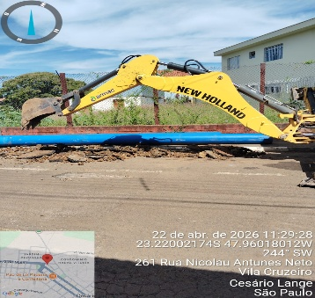
Fotos | 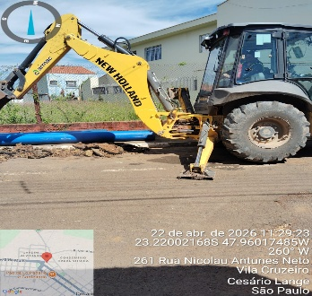 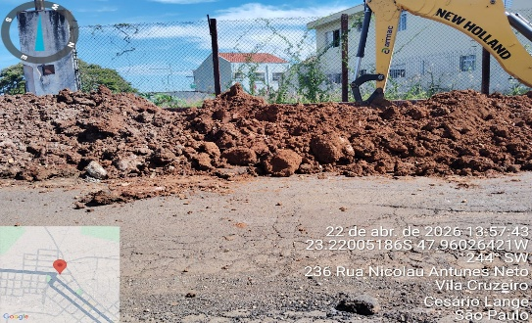
Visto Fiscalização: |  | Visto Contratada: |  |  |  | Pág | 11

23-04
CONSÓRCIO CSU TATUI |  |  |  | Diário de Obras
ÓRGÃO: SABESP |  |  |  | Data: |  | 2026-04-23
Resp. Técnico: André Tristão e Eduardo
Obra : Porangaba |  |  |  | Tempo | Bom | Ruim | Chuva | Chuva imprat
Empreiteiro: RK ENGENHARIA |  |  |  | Manhã | x
Horário de Trabalho: 07:00 ás 17:00Hrs |  |  |  | Tarde | x
Data de inicio: 13/04/2025 |  |  |  | Noite | x
Equip. | Angelo Junior |  | José Amadeu
 | José Luiz
 | Maick Leão
 | Rodrigo
Pessoal | Descrição | Quant. | Descrição |  |  |  | Quant.
 | Engenheiro | 1 | Operador de equipamentos |  |  |  | 1
 | Mestre de Obras/ Encarregado | 1 | Motorista |  |  |  | 1
 | Encanador | 1 | Soldador
 | Pedreiro
 | Servente | 2
 | Lider
 | Tecnico de segurança
Serviços Executados | Assentamento de 18m de RA DN315mm
 | Adriana fiscal da Sabesp paralisou as atividades ate a regularização de documentação
 | Limpeza mecânica de acordo com a solicitação do encarregado do consorcio

Fiscalização

Fotos | 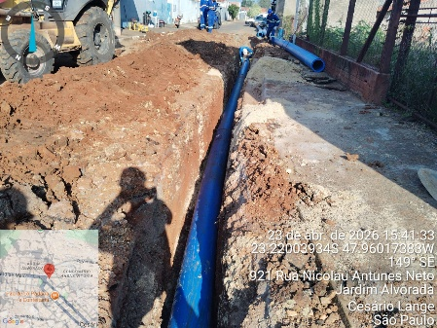 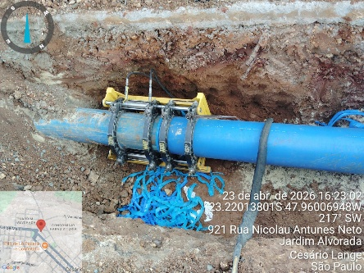 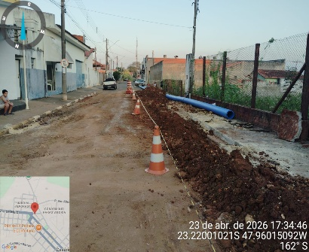
Visto Fiscalização: |  | Visto Contratada: |  |  |  | Pág | 11

